7 MAPA CALOR INHEREN Y RESIDUAL
 | PROCESO PLANEACIÓN ESTRATÉGICA |  |  |  |  |  |  | Código: F-DPM-10100-238,37-068
 |  |  |  |  |  |  |  | Fecha: 21-05-2026
 | MAPA DE RIESGOS INTEGRALES |  |  |  |  |  |  | Versión: 0.0

ENTIDAD: | ALCALDIA DE BUCARAMANGA |  |  |  | PROCESO: | GESTION DE INVENTARIOS | VIGENCIA: | 2026

MAPA DE CALOR RIESGO INHERENTE |  |  |  |  |  |  | MAPA DE CALOR RIESGO RESIDUAL
 |  | Impacto |  |  |  |  |  |  | Impacto
 |  | Leve | Menor | Moderado | Mayor | Catastrófico |  |  | Leve | Menor | Moderado | Mayor | Catastrófico
Probabilidad | Muy Alta |  |  |  |  |  | Probabilidad | Muy Alta
 | Alta |  |  |  |  |  |  | Alta
 | Media | R3 R4 |  |  | R2 |  |  | Media | R3 R4 |  |  | R2
 | Baja |  |  | R1 |  |  |  | Baja |  |  | R1
 | Muy Baja |  |  |  |  |  |  | Muy Baja

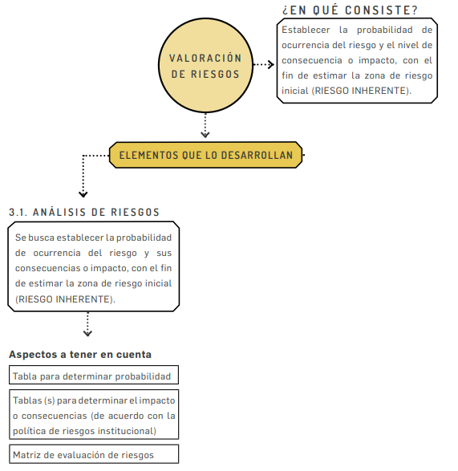

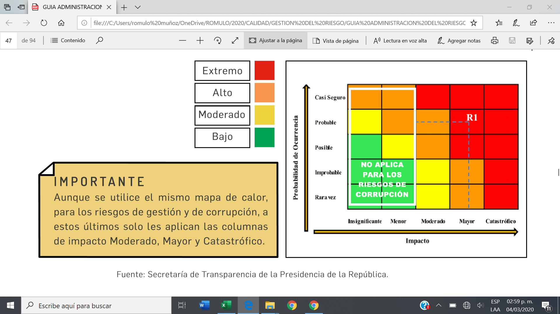

CONTROL DE CAMBIOS
VERSIÓN | FECHA |  | DESCRIPCIÓN |  | RESPONSABLE
0.0 | 2026-05-21 |  | Creación del documento. Este documento estará en prueba durante 3 meses, pasado este tiempo, se ajustará de versión con los cambios respectivos o se deja en firme, pero con cambio de versión. |  | Profesional Especializado

